Sheet1
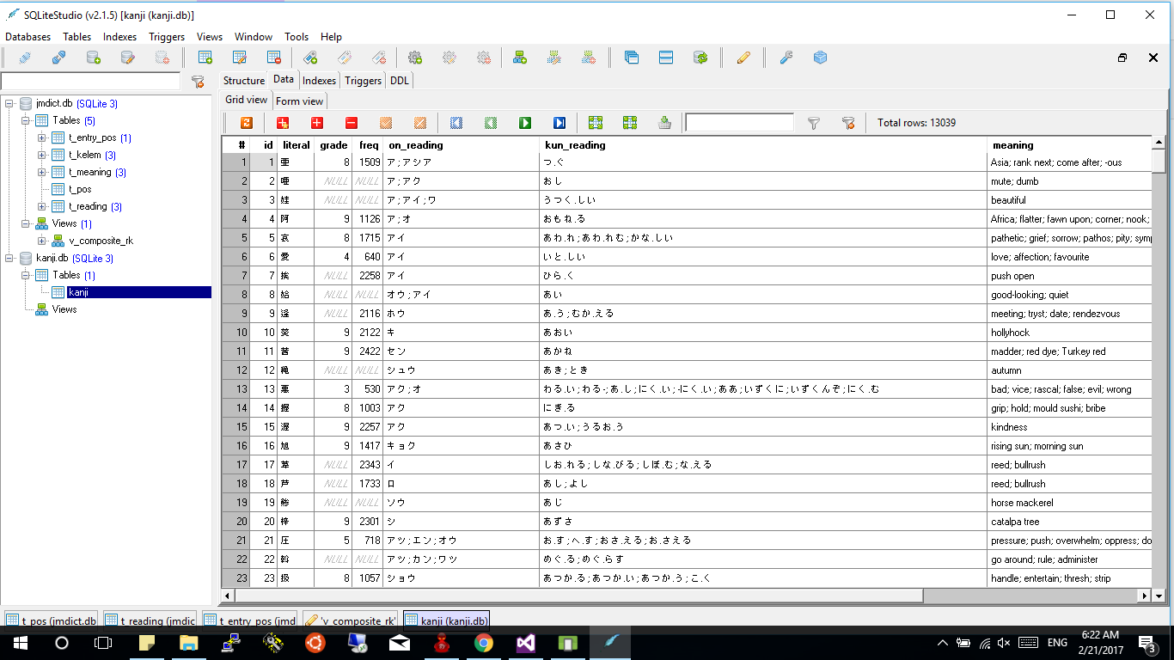
Danh sách kanji:
亜
Âm ôn:ア; アシア
Âm kun:つ.ぐ
Nghĩa: Asia; rank next; come after; -ous
亜
Âm ôn:ア; アシア
Âm kun:つ.ぐ
Nghĩa: Asia; rank next; come after; -ous
亜
Âm ôn:ア; アシア
Âm kun:つ.ぐ
Nghĩa: Asia; rank next; come after; -ous
亜
Âm ôn:ア; アシア
Âm kun:つ.ぐ
Nghĩa: Asia; rank next; come after; -ous
亜
Âm ôn:ア; アシア
Âm kun:つ.ぐ
Nghĩa: Asia; rank next; come after; -ous

Tạo màn hình hiển thị danh sách các chữ kanji, lấy từ file database sqlite “kanji.db”
Để xem dữ liệu trong file "kanji.db" có thể sử dụng tool chẳng hạn như sqlite studio.

